Navigation Flow
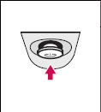
選單操作流程
開啟快捷選單 | 無選單時按下五向鍵中鍵
 |  |  | 出現快捷選單(Elite Bar)，游標位置預設在第一選項 | (選單示意圖)

游動游標 | 選單出現時按下左右鍵 |  | 移動游標(選單非循環) | (選單示意圖)
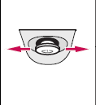

調整選項內容 | 在非主選單按上下鍵 |  | 調整選項內容 | (選單示意圖)
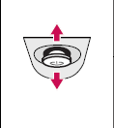

確認選項/關閉快捷鍵選單 | 快捷選單出現時按下五向鍵中鍵(非主選單位置)可確認選項及關閉快捷選單

關閉螢幕 | 未開啟快捷選單時長按五向鍵中鍵2S可關閉螢幕

開啟主選單 | 快捷選單出現時，游標移動至最右側選項會關閉快捷選單並開啟主選單(不用按下中鍵確認)
 |  |  |  | (選單示意圖)

 |  |  |  | (選單示意圖)
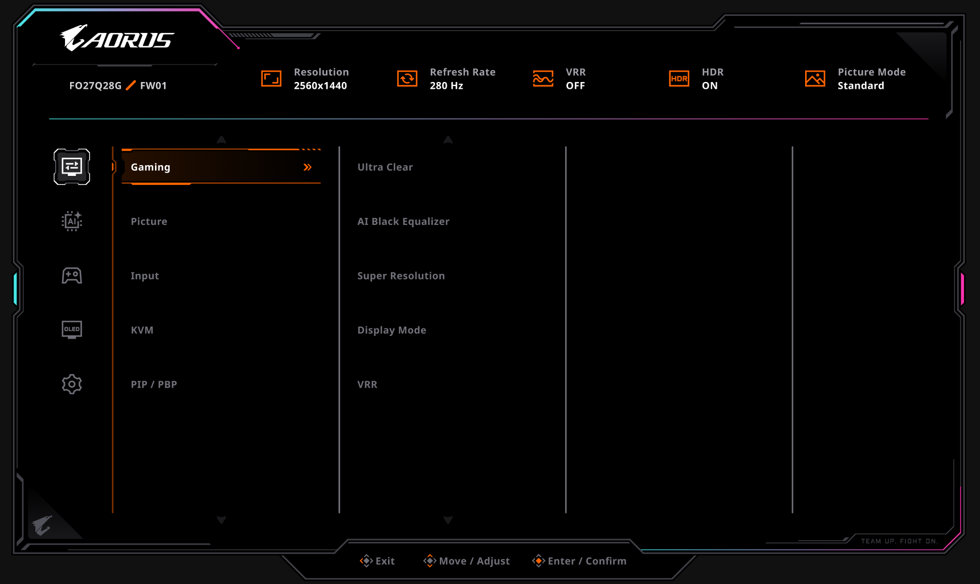

快速開啟 | 無選單時按下五向鍵上鍵 |  | 出現快捷選單(Elite Menu)，游標位置第一選項 | (選單示意圖)

 | 無選單時按下五向鍵右鍵 |  | 出現快捷選單(Elite Menu)，游標位置第二選項 | (選單示意圖)

 | 無選單時按下五向鍵左鍵 |  | 出現快捷選單(Elite Menu)，游標位置第三選項 | (選單示意圖)

 | 無選單時按下五向鍵下鍵 |  | 開啟主選單 | (選單示意圖)

(以使用者面對螢幕的方向來看) |  | 左 | Power ON/OFF
 |  | 右 | Tactical Switch

進入Factory Mode(工廠模式)的操作：AC on+長按向上鍵

Settings(Main Menu)
(黃底為新增修改項目) | (橘底為待確認項目) | (灰底表示移除項目)
Main Menu | Sub Menu Level 1 | Sub Menu Level 2 | Sub Menu Level 3 | Sub Menu Level 3+ | Range | Default | 是否 立即套用 | Function Scale | Remark
Gaming | Ultra Clear | ON |  |  |  | OFF | No |  | 只有在120Hz/180Hz/250Hz才能使用此功能，非120Hz/180Hz/250Hz此選項反灰不可選 當Ultra Clear開啟，Input從120 Hz/180Hz/250Hz切換到其他Refresh Rate時，Ultra Clear需要變成OFF 當游標移至此選項時顯示以下說明內容 Notice : Only 120Hz refresh rate can initiate.
 |  | OFF
 | AI Black Equalizer |  |  |  | 0-15 | 0 | Yes |  | 強化暗部的亮度，讓暗部內容能夠被輕易看清楚
 | AI Spotlight | ON |  |  |  | OFF | No |  | 開啟ON時，若AI Black Equalizer數值小於等於3，則直接套用3的效果 若大於3，則沿用大於3的效果
 |  | OFF |  |  |  |  |  |  | 關閉Spotlight功能，會恢復為原AI Black Equalizer參數
 | Super Resolution |  |  |  | 0-4 | 0 | Yes
 | Display Mode | Full |  |  |  | Full | No |  | 1.Scales the input image to fill the screen. Ideal for 16:9 aspect images. 2.PIP開啟/關閉時: a.若原display mode設定為full或者Aspect，PIP開啟後，display mode仍為Full或者Aspect。關閉PIP後，display mode將維持當前設定值(Full或者Aspect) b.若原display mode設定為1:1及以下各mode，開啟PIP後，display mode設定為Full。關閉PIP後，display mode將維持當前設定值(Full或者Aspect) 3.PBP開啟/關閉時: a.PBP開啟時，display mode反灰。 b.PBP開啟前，若原Display mode設定為1:1及以下mode，PBP關閉後，display mode設定為Full c.PBP開啟前，若原Display mode設定為Full或者Aspect，PBP關閉後，display mode設定維持為Full或者Aspect。 4.當Freesync選項設為Enable，只保留Full、Aspect選項，其餘反灰
 |  | Aspect |  |  |  |  |  |  | The input image is displayed without geometric distortion filling as much of the display as possible.
 |  | 1:1 |  |  |  |  |  |  | Displays the input image in its native resolution without scaling.
 |  | 22"W (16:10) |  |  |  |  |  |  | Displays the input image as if on a 22"W monitor of 16:10 aspect ratio.
 |  | 23"W (16:9) |  |  |  |  |  |  | Displays the input image as if on a 23"W monitor of 16:9 aspect ratio.
 |  | 23.6"W (16:9) |  |  |  |  |  |  | Displays the input image as if on a 23.6"W monitor of 16:9 aspect ratio.
 |  | 24"W (16:9) |  |  |  |  |  |  | Displays the input image as if on a 24"W monitor of 16:9 aspect ratio.
 | VRR | Enable |  |  |  | Enable | No |  | Freesync 能防止畫面撕裂。 啟用 Freesync 時： 1.Display Mode僅Full, Aspect可選，其餘反灰 2.開啟PIP/PBP功能時，Freesync會自動關閉 3.關閉PIP/PBP功能時，Freesync會恢復開啟前設定值 註：PIP與PBP功能互相切換時，Freesync的設定值為設為OFF 在OSD頁面右上角會顯示Freesync訊號狀態，有Freesync訊號顯示ON，無則顯示OFF 選項修改成Enable/Disable以避免使用者混淆，Enable為可接收Freesync訊號，Disable為不接收Freesync訊號
 |  | Disable
 |  | Anti-Flicker | OFF |  |  | OFF |  |  | 套用48-240Hz VRR Range(僅DP)
 |  |  | Middle |  |  |  |  |  | 套用80-240Hz VRR Range(僅DP)
 |  |  | High |  |  |  |  |  | 套用160-240Hz VRR Range(僅DP)
Picture ( SDR 時) | Preset Mode | Standard |  |  |  | ECO | Yes |  | 開啟HDR時會使用另一份Picture mode列表，預設值依銷售地區可能會更改，如歐洲因能耗規定 | 能耗警語示意圖
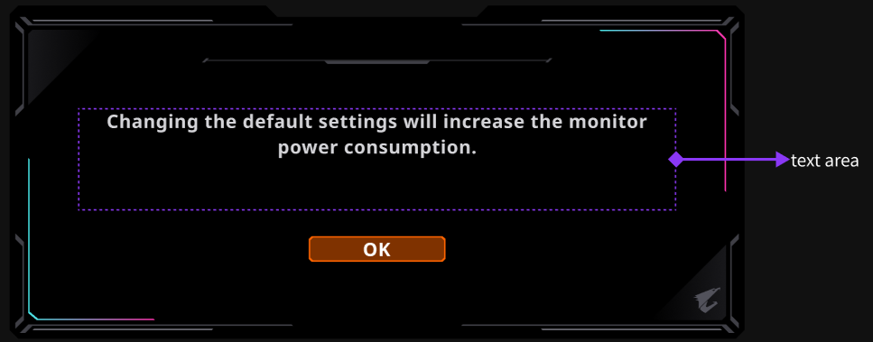
 |  | FPS |  |  |  |  |  |  | 開啟ＨＤＲ時Picture mode項目反灰無法選擇
 |  | MOBA |  |  |  |  |  |  | 當使用者進入顯示模式後，會顯示以下警語：
 |  | RPG |  |  |  |  |  |  | Changing the default settings will increase the monitor power consumption.
 |  | Racing |  |  |  |  |  |  | 選擇OK後此警語不會再出現，除非選擇Reset all重置OSD選項
 |  | Movie |  |  |  |  |  |  | 能耗警語尚未出現之前螢幕第一次偵測到HDR訊號時，會先顯示警語訊息(取代Notice訊息)
 |  | Reader |  |  |  |  |  |  | 當進入顯示模式時出現警語15秒未按下任意控制按鈕[確認OK，警語會自動關閉，並在下次進入時再次顯示
 |  | sRGB |  |  |  |  |  |  | 當第一次偵測到HDR訊號出現警語15秒後，警語會自動關閉並視做已確認
 |  | Adobe RGB
 |  | DCI-P3
 |  | Custom |  |  |  |  |  |  | Custom模式預設值為Standard
 |  | ECO
 | Brightness |  |  |  | 0-100 | 預設值請參考Picture mode頁次 | Yes |  | 使用者在開啟Aim Stabilizer後，Brightness將變為灰色且無法使用。
 | Contrast |  |  |  | 0-100 |  | Yes
 | 6 axis Color | R-Saturation |  |  | 0-100 |  | Yes |  | 此選項只有在Custom選項時開啟，其他模式反灰
 |  | R-Hue |  |  | 0-100
 |  | G-Saturation |  |  | 0-100 |  | Yes
 |  | G-Hue |  |  | 0-100
 |  | B-Saturation |  |  | 0-100 |  | Yes
 |  | B-Hue |  |  | 0-100
 |  | C-Saturation |  |  | 0-100 |  | Yes
 |  | C-Hue |  |  | 0-100
 |  | M-Saturation |  |  | 0-100 |  | Yes
 |  | M-Hue |  |  | 0-100
 |  | Y-Saturation |  |  | 0-100
 |  | Y-Hue |  |  | 0-100 |  | Yes
 | Color Vibrance |  |  |  | 0-20 |  | Yes |  | 強化色彩飽和度
 | Sharpness |  |  |  | 0-10 |  | Yes
 | Gamma | OFF |  |  |  |  | Yes |  | Adjusts the tone luminance. The default value is 2.2 (the standard value for Windows).
 |  | 1.8
 |  | 2.0
 |  | 2.2
 |  | 2.4
 |  | 2.6
 | Color Temperature | Cool |  |  |  |  | Yes |  | 9300
 |  | Natural |  |  |  |  |  |  | 8200
 |  | Normal |  |  |  |  |  |  | 6500
 |  | Warm |  |  |  |  |  |  | 5000
 |  | User Define | R |  | 0-100 |  |  |  | 10/18：由於層級調整關係，Color Temp.的User Define調整RGB的數值出現在User Define選項下方，依然有數字和RGB文字，但bar條縮短或取消
 |  |  | G |  | 0-100
 |  |  | B |  | 0-100
 | Reset Picture | Yes |  |  |  | No | No |  | Resets the custom color settings to the factory defaults.
 |  | No
Picture ( HDR/HLG 時) | Preset Mode | HDR |  |  |  | HDR | Yes |  | 開啟HDR時會使用另一份Picture mode列表
 |  | HDR Game
 |  | HDR Movie
 |  | HDR Vivid |  |  |  |  |  |  | Panel Native CCT ~ 10000K
 |  | HDR Peak 1500
 | Brightness |  |  |  | 0-100 | 預設值請參考Picture mode頁次 | Yes |  | 使用者在開啟Aim Stabilizer及sRGB模式後，Brightness將變為灰色且無法使用。
 | Contrast |  |  |  | 0-100 |  | Yes |  | Adjusts the tone luminance. The default value is 2.2 (the standard value for Windows).
 | Light Enhance |  |  |  | 0-3 |  |  |  | Gamma狀態顯示在狀態列
 | HyperNits | OFF |  |  |  | High | Yes |  | 只有在HDR Peak1500模式下亮起可調整
 |  | Medium
 |  | High
 | Color Enhance |  |  |  | 0-3
 | Dark Enhance | ON
 |  | OFF
 | Reset Picture | Yes |  |  |  | No | No |  | Resets the custom color settings to the factory defaults.
 |  | No
Input | Input Source | HDMI 1 (eARC) |  |  |  | HDMI 1(eARC) | No
 |  | HDMI 2
 |  | DP
 |  | Type-C
 | RGB Range | Auto detect |  |  |  | Auto detect | Yes |  | Determines the range of color scales. Select an option that matches the RGB range setting on the connected device. (僅在SDR狀態下有效)
 |  | RGB (0 ~ 255)
 |  | RGB (16 ~ 235)
 | Apply Picture Mode | All Input |  |  |  | All Input | Yes |  | 選擇All Input時，在更換不同Input訊號時，會套用同一組Picture mode
 |  | Current Input |  |  |  |  |  |  | 選擇Current Input時，不同Input訊號可選擇不同Picture mode(mode共用一組參數) PIP/PBP套用Main訊號源的顯示模式
KVM | KVM Switch |  |  |  |  |  |  |  | 選擇後會切換USB-B及Type-C設定的訊號源 當切換過去偵測無訊號時，會返回切換過去前的訊號源。 當切換訊號源時，會根據KVM設定切換USB-B及Type-C的控制(如：在預設設定時，訊號源切換到HDMI1時，會切換至USB-B控制) 若使用者設定USB-B綁定Type-C顯示，則KVM Switch選項會灰掉不可選
 | USB-B Source |  |  |  | HDMI1 |  |  |  | 選擇USB端對應Display功能 預設情況為USB-B對應HDMI 1、HDMI 2、DisplayPort(不綁定)，Type-C對應Type-C(綁定) 若使用者開啟Wizard選項選擇後，USB-B跟Type-C會綁定使用者選定的Display
 |  |  |  |  | HDMI2
 |  |  |  |  | DP
 |  |  |  |  | Type-C
 | Type-C Source |  |  |  | HDMI1
 |  |  |  |  | HDMI2
 |  |  |  |  | DP
 |  |  |  |  | Type-C
 | KVM Reset |  |  |  |  |  |  |  | 選擇後恢復KVM Wizard預設內容
PIP/PBP | Mode | OFF |  |  |  | OFF | No |  | 1.PIP/PBP功能開啟時，OSD中Freesync項目表示Freesync off，並自動關閉Freesync，且Overdrive反灰無法使用 2.PIP/PBP狀態下不支援HDR模式，若同時開啟時將造成輸入畫面無法正常顯示，請先關閉HDR再行開啟PIP/PBP 3.PIP/PBP的color 參數使用與main window相同的設定(包含Brightness, Contrast, Color Vibration, Sharpness, Gamma, Color Temperature, Low Blue Light, Dynamic Contrast) 4.AC ON/OFF時，會維持PIP/PBP 開/關 的狀態 5.PIP/PBP開啟時，更新頻率會被限制在60HZ以下 6.KVM功能機種，開啟PIP/PBP功能時，會對應KVM設定及使用者當前的訊號源 1) 當使用者正在使用USB-B綁定的Display訊號，Main訊號則為USB-B綁定的Display訊號，Sub訊號預設為Type-C綁定的Display訊號 2) 當使用者正在使用Type-C綁定的Diplay訊號，Main訊號則為Type-C綁定的Display訊號，Sub訊號預設為USB-B綁定的Display訊號 7.KVM功能，開啟PIP/PBP功能時，在按下KVM swtich按鈕時，僅會切換Main/Sub的upstream(以紅框顯示)，不會將Main/Sub video互換。
 |  | PIP
 |  | PBP
 | Source | HDMI 1(eARC) |  |  |  | HDMI1(eARC) | Yes |  | PIP開啟時，下列項目反灰: a.Display Mode僅Full, Aspect可選，其餘反灰 b.Overdrive c.Audio Source。Full, Aspect只套用在main window，PIP winodw只以Full方式顯示。
 |  | HDMI 2 |  |  |  |  |  |  | PIP開關時，DisplayMode規則，請參照Display Mode項目說明。
 |  | DP
 |  | Type-C
 | Display Switch
 | Audio Switch | Main/Left |  |  |  | Main
 |  | Sub/Right |  |  |  |  |  |  | 按照輸入源順序切換Audio
 | PIP Size | Small |  |  |  | Large |  |  | 畫面占比10-15%
 |  | Medium |  |  |  |  |  |  | 畫面占比15-20%
 |  | Large |  |  |  |  |  |  | 畫面占比20-25%
 | PIP Location | Left Top |  |  |  | Left Top
 |  | Right Top
 |  | Left Bottom
 |  | Right Bottom
 | PBP Mode | Full |  |  |  | Aspect |  |  | 調整畫面比例至佔滿螢幕不留黑邊
 |  | Aspect |  |  |  |  |  |  | (預設項目)維持原解析度比例，螢幕會留下黑邊

螢幕狀態列項目
機種名稱 | 例：FO27Q28G
畫面解析度(W x H) | 例：2560x1440
畫面更新率(單位Hz) | 例：280 Hz | 更新率固定顯示在解析度後，如：2560x1440 280Hz
HDR狀態 (HDR ON/OFF) | 例：HDR ON
FW版號 (Version : 版號) | 例：Version : F01
VRR狀態 (VRR ON/OFF) | 例：VRR ON
顯示模式 | 例：Standard

PIP主副視窗顯示
Left Top： |  |  |  |  | Left Bottom：(子視窗在下方時，主視窗訊息顯示於螢幕上方)

Right Top： |  |  |  |  | Right Bottom：(子視窗在下方時，主視窗訊息顯示於螢幕上方)

PBP左右視窗顯示

Game Assist(Main Menu)
當螢幕DC off、AC off/on、Power Saving時，Dashboard、GameAssist等項目會自動設成OFF
 | Main Menu | Sub Menu Level 1 | Sub Menu Level 2 | Sub Menu Level 3 | Sub Menu Level 3+ | Range | Default | 是否 立即套用 | Function Scale | Remark
 | Game Timer | OFF |  |  |  |  | OFF | No |  | 1.Gaming Timer為可自訂的正數器或倒數器，當使用者開啟此功能，則可選則正數或由使用者自訂倒數時間 2.每次啟用Count Up，秒數自動Reset從0開始正數增加 3.每次啟動Count Down，秒數會自動Reset至預設時間開始減少(Default為5分鐘) 4.Count Down:倒數開始時，若AC斷電，count dowm menu將顯示為user 設定值。 5.Count Up顯示上限為60m00s，Count Down上限為99m59s
 |  | Count Up
 |  | Count Down | 05m00s ok
 | Game Counter | ON |  |  |  |  | OFF |  |  | Gaming Counter為計數器，可透過鍵盤的熱鍵觸發計數，每按下熱鍵則計數一次，並將所計次數顯示在螢幕上
 |  | OFF
 | Refresh Rate | ON |  |  |  |  | OFF
 |  | OFF
 | Info Location | Horizontal 左、右 Vertical 上、中、下 |  |  |  |  | H右, V上 | No |  | 設定Aorus Info的顯示位置，此位置調整的部分為水平可調左、右側，垂直可調上、中、下
 | Crosshair | OFF |  |  |  |  | OFF | No |  | Crosshair功能是以OSD畫出準心功能，其中Crosshair的Style 1的準心繪製於OSD內不可修改 Style2-4準心為預設圖案，可由使用者透過電腦AP繪製後匯入 以下情形時反灰Crosshair： 1) Tactical Switch的Location選項Top、Bottom 2) Display Mode選擇Full以外選項
 |  | Style 1 (綠色十字)
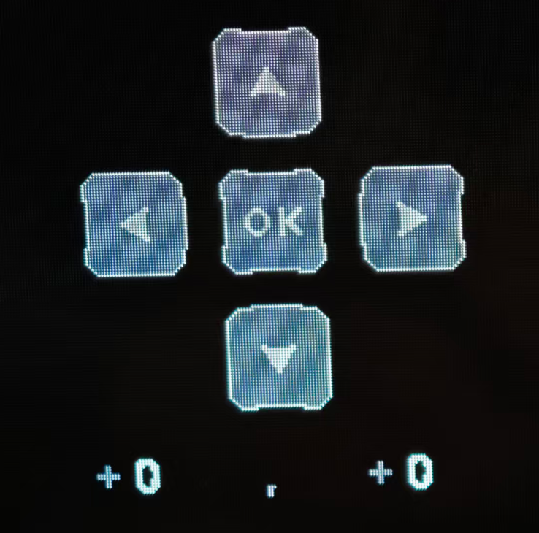
 |  | Style 2 (綠色圓形)
 |  | Style 3 (綠色三角)
 |  | Style 4 (綠色小十字)
 |  | Offset |  |  |  |  |  |  |  | 微調準心偏移初始位置的距離，正值是向上，負值是向下，最大127(單位pixels)，最小-127(單位pixels)，使用Info Location的十字選單操作，下方顯示座標數字，調整時準心會即時顯示目前位置 (Elite OSD在移動準心時，會先隱藏選單介面，確認OK之後選單才會出現)
 |  | Offset Reset
 |  | Color Adapt | ON |  |  |  | ON | No |  | When R < 70 & G > 90 & B<70 (HEX) Change to 紅色(255,0,0)
 |  |  | OFF
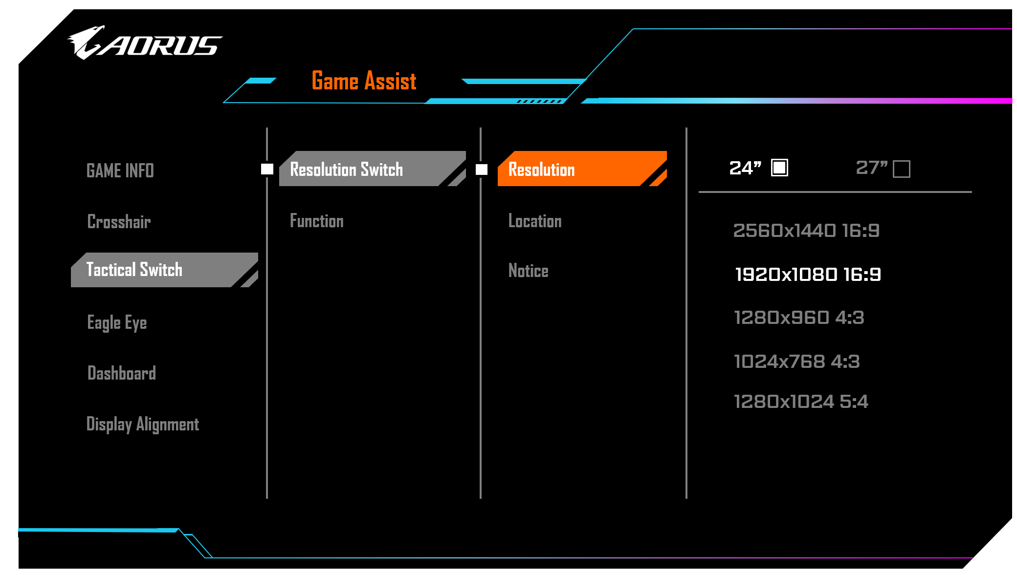
 | Tactical Switch | Display Preset | 24"(default) | 2560x1440 1920x1080(default) 1280x960 1024x768 1280x1024 |  |  |  | Yes |  | Resolution Switch功能在按下Tactical Switch按鍵後可切換至預設尺寸與解析度，再按一次會回復預設尺寸與解析度(32"UHD) 此選項僅訊息顯示，於選項上按下五向鍵中鍵和右鍵不會進入下一層選單 訊息內容如右邊示意圖顯示： 開啟PIP/PBP，Tactical Switch無作用 選擇27"時 2560x1440 16:9選項反灰不可選 Tactical Switch切換至24"時，VRR反灰 Tactical Switch 與 Type C Compatibility互斥 | 選單樣式參考：
 |  |  | 27"
 |  | Position | Top |  |  |  | Bottom | Yes |  | 選擇縮小後畫面顯示位置，Top為貼齊螢幕上緣，Middle為置中，Bottom為貼齊螢幕下緣
 |  |  | Center |  |  |  |  |  |  | 選擇27"時Position選項反灰
 |  |  | Bottom
 |  | Notice | ON |  |  |  | ON | Yes |  | 當按下Tactical Switch按鈕，會跳出提示訊息讓使用者確認啟動功能 | Notice訊息內容如下：(根據切換的解析度，會顯示對應的訊息)
 |  |  | OFF |  |  |  |  |  |  | 提示訊息顯示時間為15秒(套用OSD顯示時間)，若使用者無確認OK則不會切換解析度(返回上一動)，當提示訊息出現時，按下五向鍵中鍵及Tactical Switch鍵可確認OK，上下左右為取消 | Close full-screen display application before switching resolution.
 |  | Key Binding | Tactical Switch |  |  |  | Tactical Switch | Yes |  | 快速切換解析度
 |  |  | Eagle Eye
 |  |  | Night Vision
 |  |  | Crosshair |  |  |  |  |  |  | 開啟/關閉顯示準心
 |  |  | Game Timer |  |  |  |  |  |  | 開啟/關閉Gaming Timer功能
 |  |  | Pixel Clean |  |  |  |  |  |  | 啟動Pixel Clean功能(等於Start Cleaning功能)，若目前使用時間未超過4小時，會跳出訊息提示，提示內容如下：Screen usage time is less than 4 hours.
 |  |  | Mute |  |  |  |  |  |  | 開啟/關閉Mute功能
 | Eagle Eye | Switch | ON |  |  |  | OFF | Yes
 |  |  | OFF
 |  | Size | Large |  |  |  | Small | Yes |  | Large為按照放大比率將指定區域放大至畫面尺寸1/4(面積)的區塊
 |  |  | Medium |  |  |  |  |  |  | Medium為按照放大比率將指定區域放大至畫面尺寸1/9(面積)的區塊
 |  |  | Small |  |  |  |  |  |  | Small為按照放大比率將指定區域放大至畫面尺寸1/16(面積)的區塊 (此機種因頻寬僅支援Small)
 |  | Ratio | 1.2X |  |  |  | 1.5X | Yes
 |  |  | 1.5X
 |  |  | 2.0X
 |  |  | 3.0X
 |  |  | 4.0X
 |  | Position |  |  |  |  |  |  |  | 選擇此選項後，可上下左右調整位置 預設位置為畫面中央
 |  | Frame color | OFF |  |  |  | OFF | Yes
 |  |  | Red |  |  |  |  |  |  | 框線粗細暫定4 pixels
 |  |  | White
 |  | Reset |  |  |  |  |  |  |  | 重置放大鏡位置到畫面中央
 | Night Vision | ON |  |  |  |  | OFF |  |  | 開啟關閉夜視鏡功能
 |  | OFF
 | Flash Dimming | ON |  |  |  |  | OFF | Yes |  | 開啟關閉閃光壓制功能
 |  | OFF
 | Tactical HUD | Switch | OFF |  |  |  | OFF | Yes
 |  |  | Profile1 |  |  |  |  |  |  | Left Top/Middle/Medium
 |  |  | Profile2 |  |  |  |  |  |  | Right Top/Middle/Medium
 |  |  | Profile3 |  |  |  |  |  |  | Left Bottom/Middle/Medium
 |  |  | Profile4 |  |  |  |  |  |  | Right Bottom/Middle/Medium
 |  |  | Custom |  |  |  |  |  |  | 套用Profile1的預設值，可透過軟體編輯設定
 |  | Capture Area |  |  |  |  |  |  |  | Left Top 預設貼齊畫面左上角 Right Top 預設貼齊畫面右上角 Left Bottom 預設貼齊畫面左下角 Right Bottom 預設貼齊畫面右下角
 |  | Display Area |  |  |  |  |  |  |  | Top 顯示範圍上緣貼齊畫面中線`,左右置中 Middle 顯示範圍中線對齊畫面下半1/2的中線，左右置中 Bottom 顯示範圍下緣貼齊畫面下緣，左右置中
 |  | Size | Small |  |  |  | Medium | Yes |  | 畫面垂直尺寸(V)的1/6為邊長的正方形
 |  |  | Medium |  |  |  |  |  |  | 畫面垂直尺寸(V)的1/5為邊長的正方形
 |  |  | Large |  |  |  |  |  |  | 畫面垂直尺寸(V)的1/4為邊長的正方形
 |  | HUD Transparency |  |  |  | 1~5 | 2 | Yes |  | 1: 20% 2: 35% 3: 50% 4: 65% 5: 80%
 |  | Reset
 | Dashboard | ON | CPU Temperature |  |  |  |  |  |  | 此功能改由軟體選項控制 透過USB Port傳送系統資料給SOC，並將數值顯示在OSD上，可由使用者自定義顯示項目 (Dashboard預設為OFF, 選項切至ON，OSD則跳至可勾選的系統資訊項目讓使用者勾選，並同時開啟系統資訊的圖層，顯示PC端應用程式所送給OSD的Dashboard資訊)
 |  |  | CPU Frequency
 |  |  | CPU Fan Speed
 |  |  | CPU Usage Rate
 |  |  | GPU Temperature
 |  |  | GPU Frequency
 |  |  | GPU Fan Speed
 |  |  | GPU Usage Rate
 |  | OFF
 |  | Dashboard Location |  |  |  | Horizontal 左、右 Vertical 上、下 |  |  |  | 設定Dashboard location的顯示位置，垂直可調上、下(此位置設定會被Game Info Location影響, 以Info Location先決，當Info Location選定左或右側，則Dashboard location會自動調整至另一側)

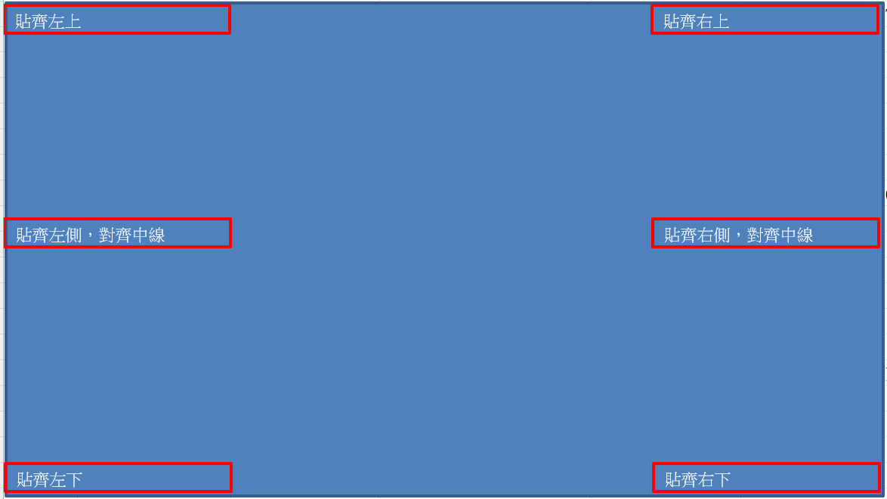
Game Assist顯示位置 |  |  |  |  |  |  |  | Game Assist訊息
 |  |  |  |  |  |  |  | 三個訊息順序固定為Timer-->Refresh Rate(由左至右)，訊息少於兩個時會依此順序向邊界靠攏

Dashboard顯示位置

Standby Menu
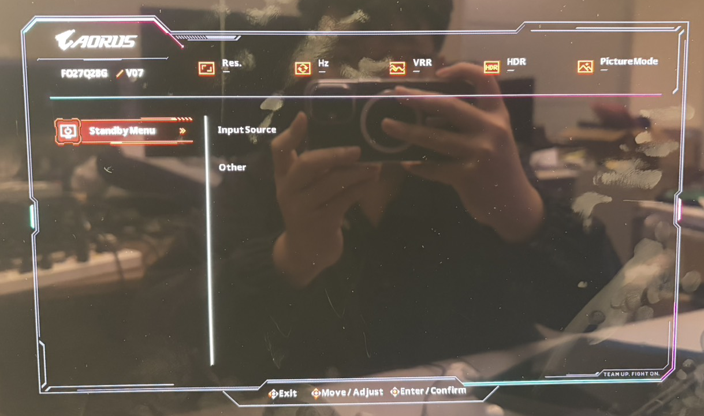
當螢幕在待機狀態(Standby mode)時，按下五向鍵的任意鍵(上下左右及中鍵)或出現待機選單(Standby Menu)
Main Menu | Sub Menu Level 1 | Sub Menu Level 2 | Sub Menu Level 3 | Range | Default | 是否 立即套用 | Remark
Input | HDMI 1 (eARC) |  |  |  | DP | No
 | HDMI 2
 | DP
 | Type-C
Other | HDMI Version | 2.1 |  |  | 2.1 | No | 同主選單HDMI Version功能
 |  | 2.0
 | Type-C Compatibility | ON |  |  | OFF | No | 同主選單Type-C Compatibility功能
 |  | OFF
 | DSC | Auto |  |  | Auto | No
 |  | OFF
 | Reset to default |  |  |  |  | No | 同主選單Reset all功能

UI設定示意圖：

USB更新FW
Firmware Update
1 | 在顯示器正常點亮情況下，透過USB口接入升級U盤
 | 偵測U盤檔名，確認檔名正確後，OSD的FW Update選項會從反灰變成亮起可選 | 檔名為GIGABYTE_(機種名)_(版號數字).bin |  | 例：GIGABYTE_G27U_F01.bin
 | 點選FW Update後會跳出軟體升級確認提示框（如下圖）

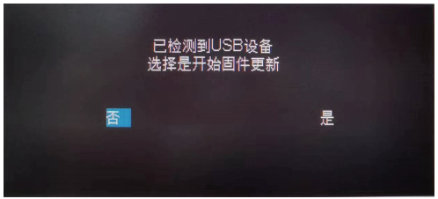
 | 選擇"否"，則不進行升級，提示框消失。
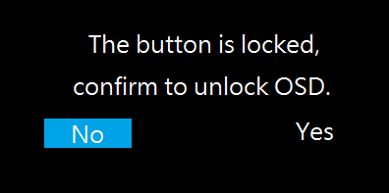

 | USB device detected. Select Yes to start Firmware update.

2 | 選擇"是"，則進行升級並提示升級進度（如下圖）
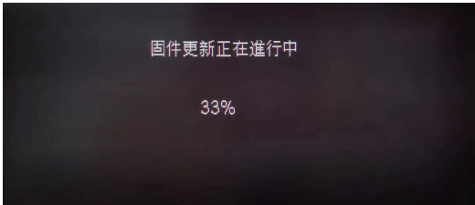
 |  |  | 顯示更新進度0%~100%
 |  |  | 每秒閃爍1次
 |  |  | 每秒根據更新狀態更新百分比數字
 |  |  | 進行升級時五向鍵及按鍵無作用

 | Firmware update is in progress.

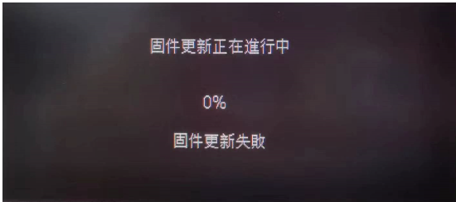
 | 升級過程失敗提示：（如下圖）
 |  |  | 升級過程失敗後10s會自動關閉提示訊息
 |  |  | (按下五向鍵左鍵或中鍵可提早關閉)

 | Firmware update failed.

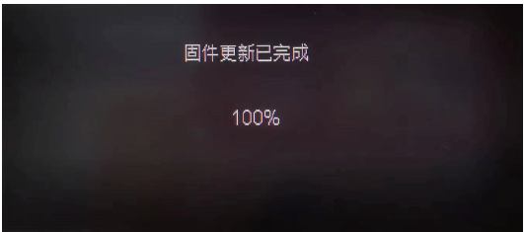
 | 升級完成提示100%：（如下圖）
 |  |  | 100%後顯示complete，數字不再閃爍

 | Firmware update is complete.

 | 當進度顯示100%，表示升級資料傳輸完成，3s時間後顯示器重新啟動完成軟體升級。

OSD Messege
OSD Lock:(選擇Yes解鎖)
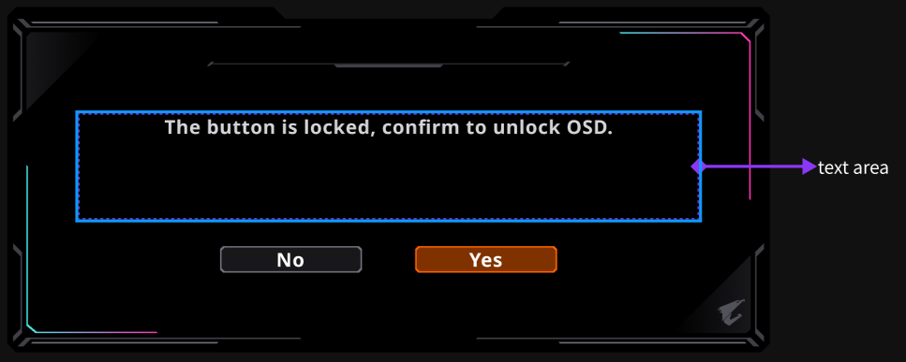

Out of Range(與No Signal位置相同)
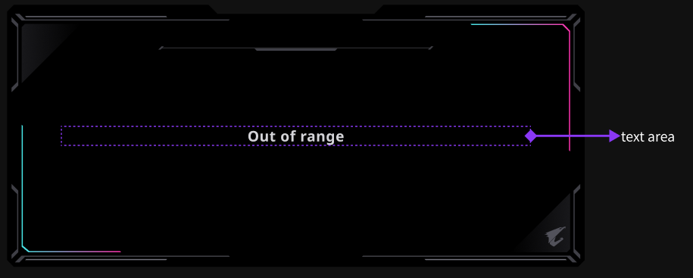

Resolution Messege

防烙印機制LG
功能名稱 | 啟動條件 | 啟動項目
Pixel Clean | 累計使用顯示器超過4小時 | 1. 當開始Pixel Clean後，螢幕上出現警告訊息3秒，然後螢幕變黑 2. 此過程約6-8分鐘(誤差值待確認) 3. 過程中電源指示燈閃爍綠燈(一秒亮暗)(程序完成停止閃爍) PS. 在Pixel Clean期間開啟顯示器，程序將被中斷，並且在顯示器關閉後重新啟動。 | LG OFF RS+JB

Static Control (Screen Saver) | ON | LG: TPC Enable
 |  | Addr[0x001] TPC_EN[6]=1

 | OFF | LG: TPC Disable
 |  | Addr[0x001] TPC_EN[6]=0

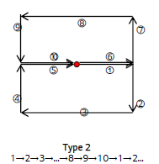
Pixel Shift(Orbit) | ON | Set Orbit: On 16x16, Type2
 |  | [0x36]:1100 0001(0xC1) (OrbitEn_Set=On/ OrbitModeEn_Set=On/ OrbitMode_Set=Type2) [0x37]:1001 0000(0x90) (OrbitDistanceEn_Set=On/ OrbitX_Set=16) [0x38]:0001 0000(0x10) (OrbitY_Set=16)
 | OFF | Set Orbit: Off
 |  | [0x36]:0x00 [0x37]:0x00 [0x38]:0x00

APL Stabilize (PLC)/HDR? | Low | Opt_p0 [0x003]: 0x64 Opt_p1 [0x004]: 0x64 Opt_p2 [0x005]: 0x64 Opt_p3 [0x006]: 0x64 Opt_p4 [0x007]: 0x64 Opt_p5 [0x008]: 0x64 Opt_p6 [0x009]: 0x64 Opt_p7 [0x00A]: 0x64 HDR_en=0 | 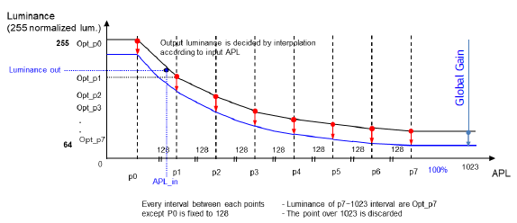
 | Middle | Opt_p0~7 by APL(PLC) Default setting+ HDR_en=0 (TBD)
 | High | Opt_p0~7 by APL(PLC) Default setting + HDR_en=1 (TBD)

Sub-Logo Dim(LEA) | OFF | LG LEA: Disable
 |  | Addr[0x00B] LEA: [4] Disable

 | ON | LG LEA: Enable
 |  | Addr[0x00B] LEA: [4] Enable

 | High | LG LEA: Enable
 |  | Addr[0x00B] LEA: [4]Enable+ [6:5] LEA mode sel.(TBD)

Corner Dim(CPC) | ON | LG: CPC 當為ON時：降低四個對角的功耗(畫面漸層變暗) Addr[0x001] CPC_EN[7]=1
 | OFF | LG: CPC 當為OFF時：維持原本亮度 Addr[0x001] CPC_EN[7]=0

Error Detection Pin : Pin 12(51P) | Low: Normal High: Error Detection | High duration min 100ms is required to determine the actual panel error. *When it occurs once, Set Power Off proceeds (DC On possible)--When turn on the display need show Error Message(Pixel Clean process enable) 5s , If want to chleanup Error Message need to do Pixel Clean process. *When it occurs 3 times, SET On is not possible for safety.(Locking is set)--Power indicator SOS(Flash the white light continuously for 3 seconds(200ms), pause for 1 second, and repeat the cycle). *PS:Unlocking(AC On+Up Key) | Error Message如下： An ERROR occurred in the OLED panel! System will shut up in 5 secs. (Limitation:無法顯示訊息後才DC OFF)

FCT Mode Panel Error Info: | Final Compensation Time Compensation Count Compensation Interval | 紀錄最後一筆烙印補償完成時間 紀錄烙印補償完成次數 紀錄與上次烙印補償完成時間數差

Error Detection Flow： | (Unlock操作：當機台Locking Set程序完成後，需AC ON + Up key進入工廠模式才能解除)

開機畫面
